Sheet1
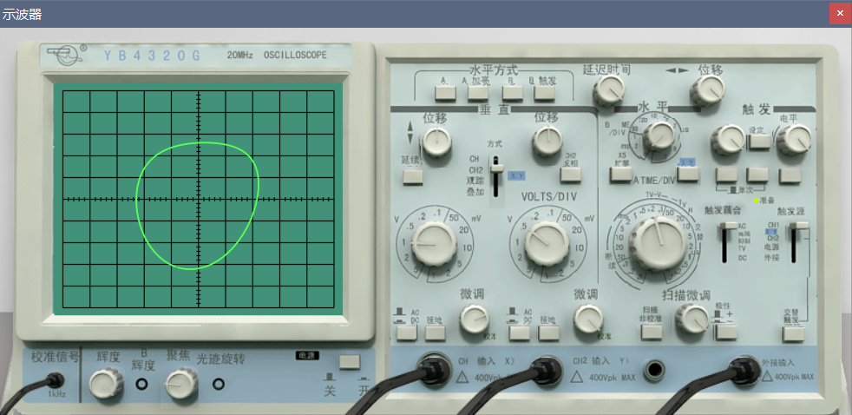
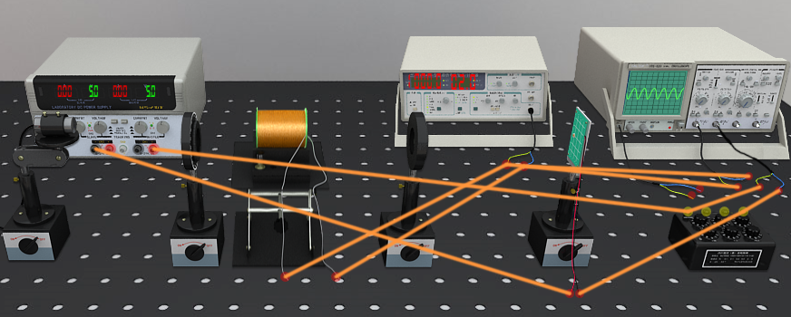
螺线管管口磁感应强度随电流变化而变化的数据记录表格
单位： | 磁场强度 | mT | 电流A
电流I | 0 | 0.25 | 0.5 | 0.75 | 1
B+（电流正向管口磁场） | 0 | 9 | 17 | 26 | 34
B-（电流反常管口磁场） | 0 | 9 | 17 | 26 | 34 |  |  | B 管内=0.9*（B 左管口+B右管口）
B（管内磁场） | 0.0 | 16.2 | 30.6 | 46.8 | 61.2
磁感应强度B与励磁电流I之间的关系表示为 |  |  | B=k*I | 则k（mT/A) |  | 61.2
B-I图像

 |  |  |  |  |  |  | 《=输入它的斜率 | 61.2

 |  |  |  |  | 6.096631611E-06 | 3.5332692634E-06 | 2.3668639053E-06
 |  |  |  |  | 6.096631611 | 3.5332692634 | 2.3668639053
测量并计算出待测样品的维尔德常数 |  |  |  |  | 1715.6862745 | 1017.1568627 | 612.74509804
重火石玻璃电流为0.5A，1A时调至检偏器至消光角度，计算维尔德常数
单位： | 检偏器角度° |  | 波长nm | 维尔德常数 |  | 弧分/(特斯拉*厘米)
波长 | 405 | 532 | 650 |  | 1 | 61.2
检偏器角度θ+（电流0.5A） | 59.5 | 129.0 | 29.0 |  | 0.5 | 30.6
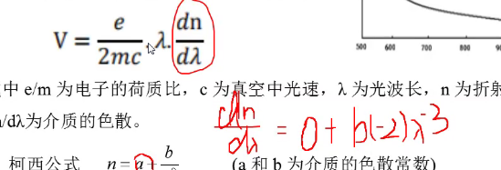
检偏器角度θ-（电流0.5A） | 42.0 | 118.5 | 22.0
维尔德常数V（电流0.5A） | 1715.69 | 1029.41 | 686.27 | 8.75 | 5.25 | 3.5
检偏器角度θ+（电流1A） | 68.0 | 134.0 | 22.0
检偏器角度θ-（电流1A） | 33.0 | 113.5 | 19.0
维尔德常数V（电流1A） | 1715.69 | 1004.90 | 539.22 | 17.5 | 10.25 | 5.5
维尔德常数V平均值 | 1715.69 | 1017.16 | 612.75
记录你一开始的消光的θ | 51.0 | 124 | 26
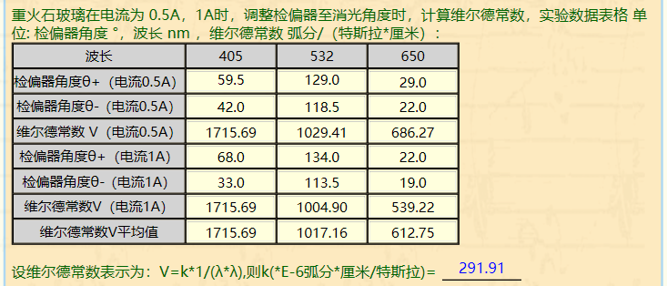
k | 291.91 |  |  |  | 6.096631611E-06 | 3.5332692634E-06 | 2.3668639053E-06

V---1/λ^2

 |  |  |  |  | <=== | 输入左图斜率 | 291.91

激光 波长λ=405nm，励磁电流I=1A时
样品 | 纯水 | 乙醇 | 食盐水
检偏器角度θ+（电流1A） | 53.5 | 54.5 | 54.0
检偏器角度θ-（电流1A） | 47.5 | 46.5 | 47.0 | 3 | 4 | 3.5
维尔德常数V（电流1A） | 294.12 | 392.16 | 343.14
记录你一开始的消光的θ | 50

